F02.CFG-Paths
 |  | VVSS, Info Romana, 2024-2025

F02. Afisarea task-rilor planificate intr-o anumita perioada de timp, precizata ca data si ora de inceput si data si ora de sfarsit.Daca un task este repetitiv este afisat de atatea ori de cate ori se repeta in acel interval de timp.

F02. Covered source code |  |  | F02. Control Flow Graph (CFG) | F02. Cyclomatic Complexity (CC)
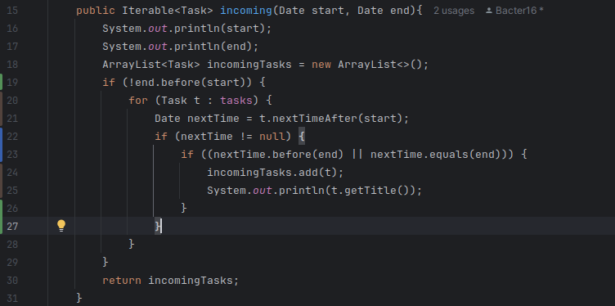
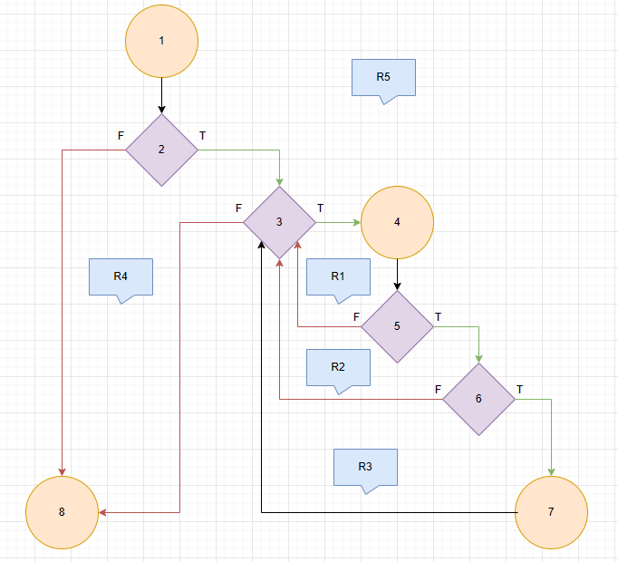
Line No. | Source code |  | Se va insera CFG asociat codului sursa testat (poza, diagrama, etc.). | CC1 = No. of regions = |  | 5
Req02_L01 | … |  |  | CC2 = Edges - Nodes + 2 = |  | 11 - 8 + 2 = 5
Req02_L02 | … |  | <Req02 CFG > | CC3 = No. of Conditions + 1 = |  | 4 + 1 = 5
Req02_L03 | …
... | …
.. | … |  |  | F02. Individual Paths
... | …
 |  |  |  | Path No. | Path
 |  |  |  | F02_P01 | 1 - 2(F) – 8
 |  |  |  | F02_P02 | 1 - 2(T) - 3(F) – 8
 |  |  |  | F02_P03 | 1 - 2(T) - 3(T) - 4 - 5(F) – 3(F) – 8
 |  |  |  | F02_P04 | 1 - 2(T) - 3(T) - 4 - 5(T) - 6(F) - 3(F) – 8
 |  |  |  | F02_P05 | 1 - 2(T) - 3(T) - 4 - 5(T) - 6(T) – 7 - 3(F) – 8

